Patrimonio
Valores Banistmo S.A. y Subsidiarias
(Entidad 100% subsidiaria de Banistmo S.A.)

Estado consolidado de cambios en el patrimonio
por los tres meses terminado el 31 de marzo de 2018
(En balboas)


 |  |  | Capital |  | Reserva
 | Acciones |  | adicional | Reserva de | valuación |  | Impuesto |  | Utilidades |  | Total
 | comunes |  | pagado | capital | actuarial |  | complementario |  | retenidas |  | de patrimonio

Saldo al 31 de diciembre de 2016 (Auditado) | 150,000 |  | 3,424,730 | 15,884,028 | (2,963) |  | (412,598) |  | 19,575,620 |  | 38,618,817

Pérdida neta | - |  | - | - | - |  | - |  | (113,313) |  | (113,313)

Saldo al 31 de marzo de 2017 (No auditado) | 150,000 |  | 3,424,730 | 15,884,028 | (2,963) |  | (412,598) |  | 19,462,307 |  | 38,505,504

Saldo al 31 de diciembre de 2017 (Auditado) | 150,000 | - | 3,424,730 | 15,884,028 | (2,963) |  | (414,602) | - | 19,669,385 |  | 38,710,578

Utilidad neta | - |  | - | - | - |  | - |  | 140,262 |  | 140,262

Otras transacciones de patrimonio:

Traslado de Reservas a Utilidades Retenidas | - |  | - | (15,884,028) | - |  | - |  | 15,884,028 |  | -

Cesión a título gratuito de subsidiaria | - |  | (1,335,272) | - | - |  | 48,481 |  | (9,065,233) |  | (10,352,024)

Saldo al 31 de marzo de 2018 (No auditado) | 150,000 | - | 2,089,458 | - | (2,963) |  | (366,121) | - | 26,628,442 |  | 28,498,816

Las notas en las páginas 6 a la 42 son parte integral de estos estados financieros consolidados intermedios.

 | - | - | - | - | - | - | - | - | - | - | -

Flujo de efectivo
Valores Banistmo S.A. y Subsidiarias
(Entidad 100% subsidiaria de Banistmo S.A.)

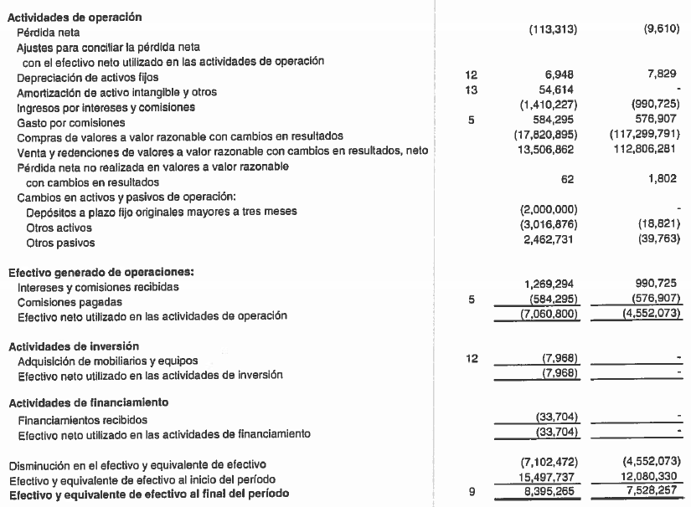
Estado consolidado de flujos de efectivo
por los tres meses terminado el 31 de marzo de 2018
(En balboas)

 |  | 31 de marzo | 31 de marzo | REDONDEOS
 |  | 2018 | 2017 | 2017 | 2016
 | Notas | (No auditado) | (No auditado)

Actividades de operación
Utilidad (pérdida) neta |  | 140,262 | (113,313) | 140,262 | (113,313)
Ajustes para conciliar la utilidad (pérdida) neta y el efectivo neto |  |  |  | - | -
utilizado en las actividades de operación: |  |  |  | - | -
Depreciación | 11 | 8,027 | 6,948 | 8,027 | 6,948
Amortización de activos intangibles y otros | 12 | 54,614 | 54,614 | 54,614 | 54,614
Ingresos por intereses y comisiones |  | (1,489,240) | (1,269,294) | (1,489,240) | (1,269,294)
Gastos por comisiones | 5 | 525,315 | 584,295 | 525,315 | 584,295
Impuesto sobre la renta | 8,21 | 38,193 | - | 38,193 | -
Compras de valores a valor razonable con cambios en resultados | 10 | (12,265,255) | (17,820,895) | (12,265,255) | (17,820,895)
Venta y redenciones de valores a valor razonable con cambios |  |  |  |  | -
en resultados, neto | 10 | 6,310,000 | 13,506,862 | 6,310,000 | 13,506,862
Pérdida neta no realizada en valores a valor razonable |  |  |  |  | -
con cambios en resultados | 10 | 77,240 | 62 | 77,240 | 62
Cambios en activos y pasivos de operación: |  |  |  | - | -
Depósitos a plazo fijo originales mayores a tres meses |  | - | (2,000,000) | - | (2,000,000)
Otros activos |  | (1,178,828) | (3,157,809) | (1,178,828) | (3,157,809)
Otros pasivos |  | 11,426,953 | 2,462,731 | 11,426,953 | 2,462,731
Cesión a título gratuito de subsidiaria |  | (10,352,024) | -
 |  |  |  | - | -
Efectivo generado de operaciones |  |  |  | - | -
Intereses y comisiones recibidas |  | 1,175,002 | 1,269,294 | 1,175,002 | 1,269,294
Comisiones pagadas |  | (770,817) | (584,295) | (770,817) | (584,295)
Efectivo neto utilizado en las actividades de operación |  | (6,300,558) | (7,060,800) | 4,051,466 | (7,060,800)
 |  |  |  | - | -
Actividades de inversión |  |  |  | - | -
Adquisición de mobiliarios y equipos | 11 | - | (7,968) | - | (7,968)
Efectivo neto utitlizado en las actividades de inversión |  | - | (7,968) | - | (7,968)
 |  |  |  | -
Actividades de financiamiento |  |  |  | - | -
Financiamientos pagados |  | (6,940) | (33,704) | (6,940)
Efectivo neto utilizado en las actividades de financiamiento |  | (6,940) | (33,704) | (6,940) | (33,704)
 |  |  |  | - | -
Disminución en efectivo y equivalentes de efectivo |  | (6,307,498) | (7,102,472) | 4,044,526 | (7,102,472)
Efectivo y equivalentes de efectivo al inicio del período |  | 17,195,866 | 15,497,737 | 17,195,866 | 15,497,737
Efectivo y equivalentes de efectivo al final del período | 9 | 10,888,368 | 8,395,265 | 21,240,392 | 8,395,265
 |  |  |  | - | -
Las notas en las páginas 6 a la 42 son parte integral de estos estados financieros consolidados intermedios.
 |  | 220,000 | 8,395,265
 |  | 10,888,368 | -
 |  | 0
 |  | 220,000
 |  | 11,108,368

 |  |  |  | 145,946
 |  |  |  | (1,032,882)
 |  | -

